静岡会場
東海ブロック 静岡会場 案内

 |  | 会場名： | グランシップ静岡 903会議室
会 場 |  | 住所： | 静岡市駿河区東静岡二丁目3番1号

開催日時 | 2026年2月17日（火）13:30～15:30

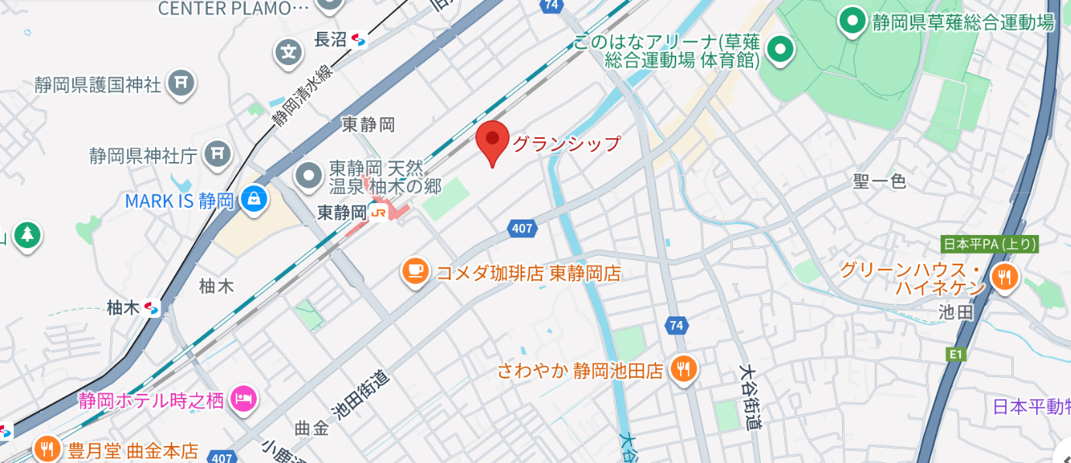

■アクセス
◆電車

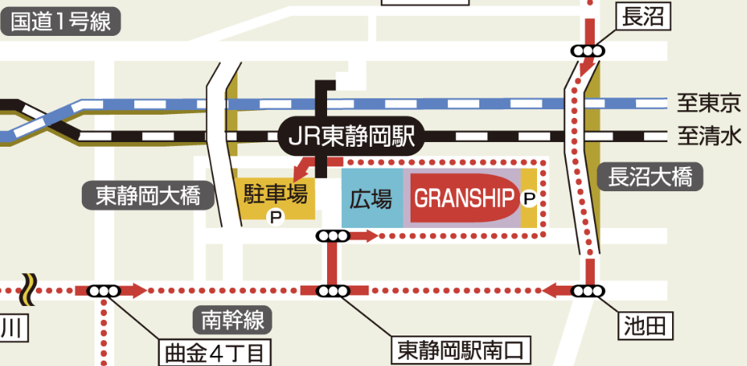
◆駐車場

グランシップ西駐車場

